図５
図５ 都道府県（従業地）別にみた医療施設に従事する人口10万対医師数

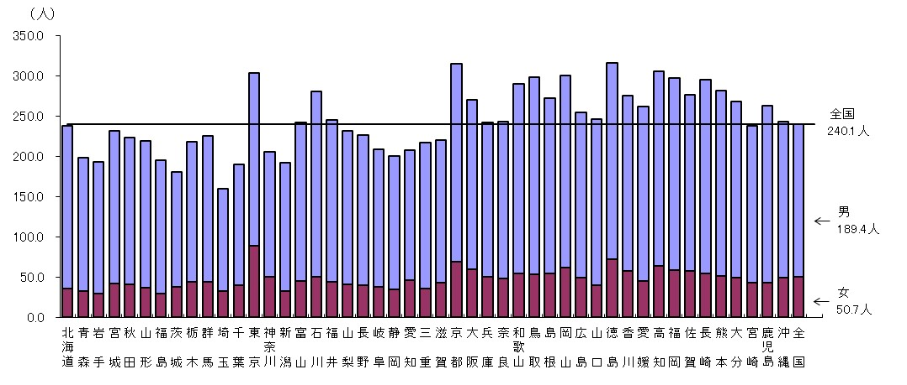
 |  |  |  | 平成28（2016）年12月31日現在 | 平成28（2016）年12月31日現在
 |  | 男 | 女 | 全国の 水準線
 | 全国 | 189.4 | 50.7
 | 北海道 | 202.2 | 36.1 | 240.1
 | 青 森 | 166.0 | 32.3 | 240.1
 | 岩 手 | 163.8 | 30.0 | 240.1
 | 宮 城 | 189.8 | 42.1 | 240.1
 | 秋 田 | 182.2 | 41.3 | 240.1
 | 山 形 | 182.5 | 37.0 | 240.1
 | 福 島 | 166.6 | 29.1 | 240.1
 | 茨 城 | 142.2 | 38.2 | 240.1
 | 栃 木 | 173.5 | 44.5 | 240.1
 | 群 馬 | 181.5 | 43.7 | 240.1
 | 埼 玉 | 127.5 | 32.5 | 240.1
 | 千 葉 | 149.8 | 40.1 | 240.1
 | 東 京 | 215.3 | 88.9 | 240.1
 | 神奈川 | 154.7 | 50.7 | 240.1
 | 新 潟 | 158.7 | 33.2 | 240.1
 | 富 山 | 196.4 | 45.4 | 240.1
 | 石 川 | 229.9 | 50.7 | 240.1
 | 福 井 | 201.3 | 44.5 | 240.1
 | 山 梨 | 191.1 | 40.7 | 240.1
 | 長 野 | 186.0 | 40.2 | 240.1
 | 岐 阜 | 171.3 | 37.5 | 240.1
 | 静 岡 | 166.3 | 34.5 | 240.1
 | 愛 知 | 161.9 | 45.8 | 240.1
 | 三 重 | 180.9 | 36.1 | 240.1
 | 滋 賀 | 178.0 | 42.9 | 240.1
 | 京 都 | 245.8 | 69.1 | 240.1
 | 大 阪 | 210.7 | 59.7 | 240.1
 | 兵 庫 | 192.2 | 50.2 | 240.1
 | 奈 良 | 195.0 | 48.2 | 240.1
 | 和歌山 | 235.1 | 55.0 | 240.1
 | 鳥 取 | 244.2 | 53.9 | 240.1
 | 島 根 | 217.5 | 54.8 | 240.1
 | 岡 山 | 238.5 | 61.8 | 240.1
 | 広 島 | 205.0 | 49.7 | 240.1
 | 山 口 | 206.2 | 40.3 | 240.1
 | 徳 島 | 243.1 | 72.8 | 240.1
 | 香 川 | 218.5 | 57.5 | 240.1
 | 愛 媛 | 216.8 | 45.7 | 240.1
 | 高 知 | 241.6 | 64.4 | 240.1
 | 福 岡 | 238.6 | 59.0 | 240.1
 | 佐 賀 | 219.4 | 57.4 | 240.1
 | 長 崎 | 241.0 | 54.6 | 240.1
 | 熊 本 | 230.9 | 51.0 | 240.1
 | 大 分 | 219.1 | 49.5 | 240.1
 | 宮 崎 | 195.2 | 43.2 | 240.1
 | 鹿児島 | 219.7 | 43.2 | 240.1
 | 沖 縄 | 193.3 | 49.8 | 240.1
 | 全 国 | 189.4 | 50.7 | 240.1
 | 全国の水準線 |  |  | 240.1

図８
図８ 都道府県（従業地）、主たる診療科（外科１））・専門性資格（外科の専門医２））別にみた医療施設に従事する人口10万対医師数

 |  |  |  | 平成28（2016）年12月31日現在 | 平成28（2016）年12月31日現在
 | 人口10万対 |  | 全国の水準線
 | 外科系 | 外科専門 | 主たる科目 | 専門医
全 国 | 22.1 | 17.4 | 22.1 | 17.4
０１ 北 海 道 | 20.9 | 16.8 | 22.1 | 17.4
０２ 青 森 | 20.3 | 15.0 | 22.1 | 17.4
０３ 岩 手 | 21.6 | 14.4 | 22.1 | 17.4
０４ 宮 城 | 24.6 | 19.1 | 22.1 | 17.4
０５ 秋 田 | 21.2 | 16.4 | 22.1 | 17.4
０６ 山 形 | 21.2 | 15.0 | 22.1 | 17.4
０７ 福 島 | 19.6 | 15.4 | 22.1 | 17.4
０８ 茨 城 | 18.3 | 13.9 | 22.1 | 17.4
０９ 栃 木 | 21.0 | 17.7 | 22.1 | 17.4
１０ 群 馬 | 22.3 | 17.1 | 22.1 | 17.4
１１ 埼 玉 | 14.4 | 12.4 | 22.1 | 17.4
１２ 千 葉 | 19.3 | 15.8 | 22.1 | 17.4
１３ 東 京 | 24.1 | 21.2 | 22.1 | 17.4
注: 1) 外科、呼吸器外科、心臓血管外科、乳腺外科、気管食道外科、消化器外科(胃腸外科)、肛門外科、小児外科をいう。
2) 外科専門医、呼吸器外科専門医、心臓血管外科専門医、消化器外科専門医、小児外科専門医のうちいずれかを取得している医師をいう
（例：外科専門医と呼吸器外科専門医を取得している医師は１人として集計）。
１４ 神 奈 川 | 15.7 | 14.2 | 22.1 | 17.4
１５ 新 潟 | 15.9 | 12.5 | 22.1 | 17.4
１６ 富 山 | 20.9 | 16.8 | 22.1 | 17.4
１７ 石 川 | 24.4 | 20.3 | 22.1 | 17.4
１８ 福 井 | 24.9 | 19.3 | 22.1 | 17.4
１９ 山 梨 | 22.3 | 18.2 | 22.1 | 17.4
２０ 長 野 | 22.2 | 16.3 | 22.1 | 17.4
２１ 岐 阜 | 17.9 | 13.5 | 22.1 | 17.4
２２ 静 岡 | 20.1 | 16.0 | 22.1 | 17.4
２３ 愛 知 | 18.4 | 14.1 | 22.1 | 17.4
２４ 三 重 | 20.4 | 16.5 | 22.1 | 17.4
２５ 滋 賀 | 20.2 | 15.4 | 22.1 | 17.4
２６ 京 都 | 33.0 | 25.6 | 22.1 | 17.4
２７ 大 阪 | 23.7 | 19.6 | 22.1 | 17.4
２８ 兵 庫 | 23.6 | 17.5 | 22.1 | 17.4
２９ 奈 良 | 19.6 | 16.9 | 22.1 | 17.4
３０ 和 歌 山 | 23.4 | 18.8 | 22.1 | 17.4
３１ 鳥 取 | 28.2 | 20.7 | 22.1 | 17.4
３２ 島 根 | 20.7 | 17.8 | 22.1 | 17.4
３３ 岡 山 | 29.6 | 21.2 | 22.1 | 17.4
３４ 広 島 | 28.3 | 20.4 | 22.1 | 17.4
３５ 山 口 | 27.4 | 18.2 | 22.1 | 17.4
３６ 徳 島 | 31.3 | 19.5 | 22.1 | 17.4
３７ 香 川 | 27.0 | 19.1 | 22.1 | 17.4
３８ 愛 媛 | 28.0 | 19.6 | 22.1 | 17.4
３９ 高 知 | 29.0 | 21.2 | 22.1 | 17.4
４０ 福 岡 | 28.9 | 21.9 | 22.1 | 17.4
４１ 佐 賀 | 25.1 | 17.8 | 22.1 | 17.4
４２ 長 崎 | 32.3 | 19.5 | 22.1 | 17.4
４３ 熊 本 | 25.0 | 18.4 | 22.1 | 17.4
４４ 大 分 | 26.6 | 21.8 | 22.1 | 17.4
４５ 宮 崎 | 25.7 | 18.3 | 22.1 | 17.4
４６ 鹿 児 島 | 25.1 | 18.8 | 22.1 | 17.4
４７ 沖 縄 | 19.8 | 16.2 | 22.1 | 17.4
全 国 | 22.1 | 17.4 | 22.1 | 17.4
全国の水準線 |  |  | 22.1 | 17.4

